応募申込書2-3
記入例 |  |  |  |  |  |  |  |  |  |  | (様式2-3）

そらべあスマイルプロジェクト応募申込書
 |  |  |  |  |  |  |  |  |  |  | 電気契約
最新の「電気量のお知らせ」案内をご用意の上、コピーを添付してください
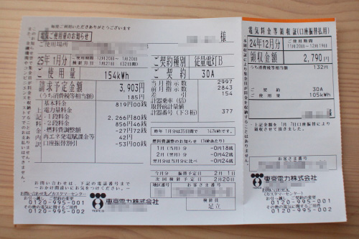
 | 見本

電気ご使用量のお知らせに記載のご契約種別（赤枠）を下記にご記入ください
 | 電気のご契約種別 |  |  |  |  | 従量電灯C

直近12か月（昨年1年間）の電力使用量（kwh）を電気ご使用量のお知らせをご覧いただき下記にご記入ください
4月 | 5月 | 6月 | 7月 | 8月 | 9月 | 10月 | 11月 | 12月 | 1月 | 2月 | 3月 | 年間合計
5687 | 6303 | 7063 | 5515 | 4224 | 4213 | 4404 | 6022 | 5485 | 5108 | 4278 | 5138 | 63,440

のり付け

メールでのご応募は、上記の部分がわかるように写真画像を添付してください
郵送でのご応募は、原本またはコピーをのり付けして添付してください

ご記入漏れが無いようにお願いします。

応募申込書2-4
記入例 |  |  |  | (様式2-4）

そらべあスマイルプロジェクト応募申込書
 |  |  | 施設の建物・屋根

設置を希望する屋根の写真をご用意いただき、添付してください。
①敷地内全体が見渡せる写真 ②園舎の全ての屋根接写写真（素材） ③園舎の全ての屋根全景写真

屋根写真は「そらべあスマイルプロジェクト応募写真サンプルをご確認ください。
写真サンプル一例
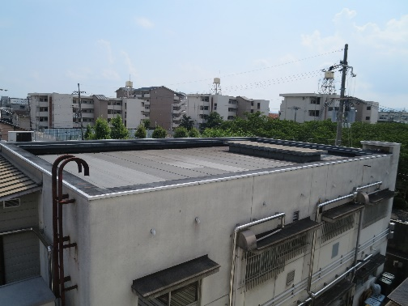
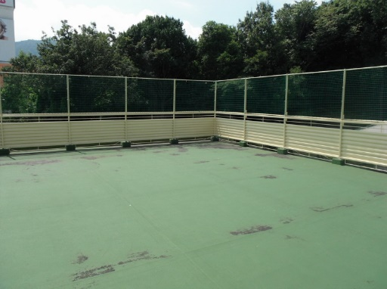

設置建屋の築年数をご記入ください
築年数 | 10 年
リフォーム歴
 | あり | 行った箇所 トイレ

のり付け

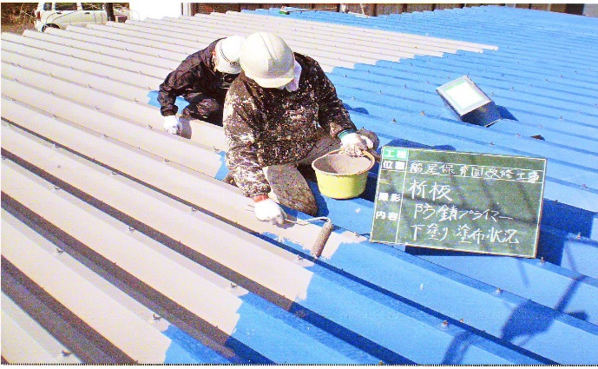

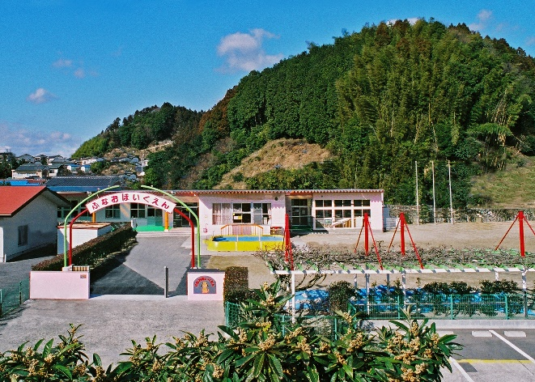

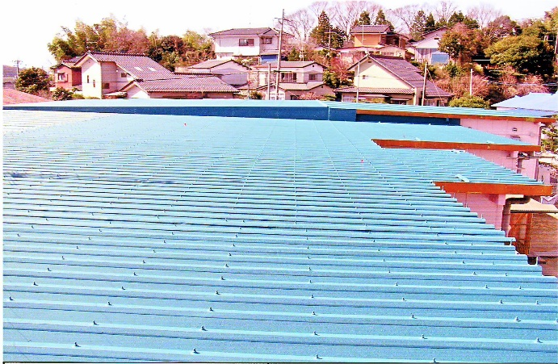

ご記入漏れが無いようにお願いします。

